Ftg_Spec
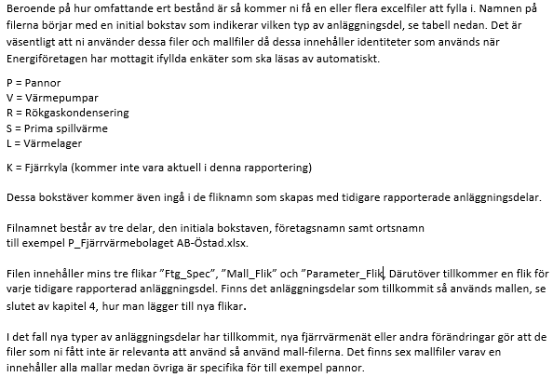
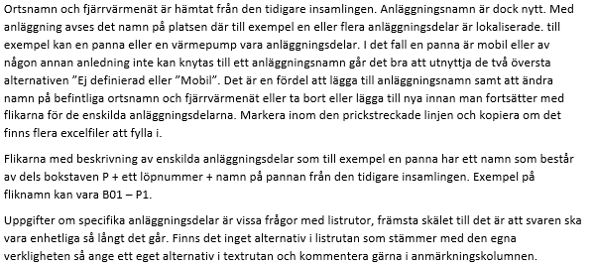
 |  |  |  |  |  | Anläggningstabell, som kan uppdateras och kopieras fritt. Är kopplade till vallistor position P24-26
Företagsspecifika uppgifter |  |  | Svarsstatus= 0% |  |  | P11 | Anläggning | P12 | Ort | P13 | Fjärrvärmenät
Version: 2.1 |  |  |  |  |  |  | Mobil |  | Mobil |  | Mobil
 | Pos | Senaste uppgift | Uppdaterad år 2021 |  | Anmärkning |  | Ej definierad |  | Ej definierad |  | Ej definierad
Företag* | P01 |  |  | <
Organisationsnr* | P02 |  |  | <
Växelnummer till företaget | P03
Utsedd huvudansvarig kontaktperson* | P04 |  |  | <
Telefon 1* | P05 |  |  | <
Telefon 2 | P06 |  |  | <
E-post* | P07 |  |  | <
Medgivande om att Energiföretagen sparar på personuppgift (GDPR)*
 | P08 |  |  | <
* Obligatoriska svar

Förklarande text (utdrag från Instruktion_1.6):

Mall_Panna
Panndata inkl. elpannor |  |  | Svarsstatus= 0%
Version: 2.1
 | Pos | Senaste uppgift | Uppdaterad år 2021 |  | Anmärkning
Medgivande om att Energiföretagen sparar på personuppgift (GDPR)*
 | P20 |  |  | <
Kontaktperson* | P21 |  |  | <
Telefon* | P22 |  |  | <
E-post* | P23 |  |  | <
Ort* | P24 |  |  | <
Fjärrvärmenät* | P25 |  |  | <
Anläggning* | P26 |  |  | <

ID | P30
Status* | P31 |  |  | <
Panna: namn, beteckning* | P32 |  |  | <
Panntyp* | P33 |  |  | <
Elproduktion* | P34 |  |  | <
Elproduktion, eleffekt MW* | P35 |  |  | <
Elproduktionsteknik* | P36 |  |  | <
Tillverkningsår* | P37 |  |  | <
Större genomgrippande förändring år | P38
Förväntad årtal för nedläggning | P39
Eldningsteknik* | P40 |  |  | <
Total installerad effekt, MW* | P41 |  |  | <
Max värme effekt, MW* | P42 |  |  | <
Rökgaskondensering* | P43 |  |  | <
Rökgasrening tillsatser | P44
Aktivt kol* | P45 |  |  | <
Adiox* | P46 |  |  | <
Typer av stoftrening | P47
Rening 1* | P48 |  |  | <
Rening 2 | P49
Rening 3 | P50
Typ av NOx-rening | P51
Rening 1* | P52 |  |  | <
Rening 2 | P53
Typ av svavelrening | P54
Rening 1* | P55 |  |  | <
Rening 2 | P56
Huvudsakligt bränsle | P57
Bränsle 1* | P58 |  |  | <
Bränsle 2 | P59
Andra bränslen som tillstånd tillåter | P60
Bränsle 1 | P61
Bränsle 2 | P62
Bränsle 3 | P63
Bränsle 4 | P64
Budgeterad drifttid* | P65 |  |  | <
* Obligatoriska svar

